Sheet1
https://www.jawhm.or.jp/seminar/tahnkyou

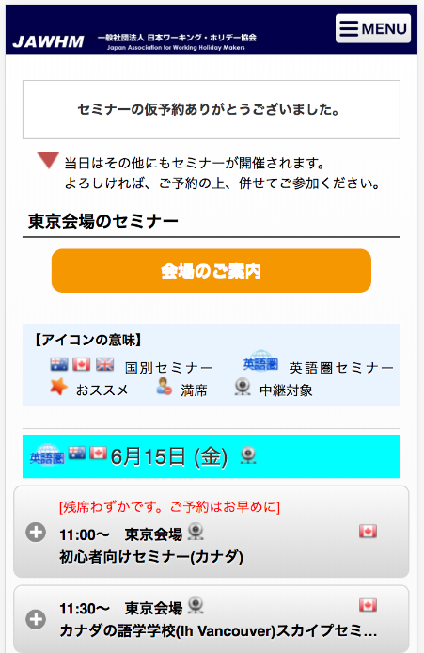

このメッセージを追加してください Thêm tin nhắn này vào
仮予約完了のメールをお送りしました。 tôi đã gửi email hoàn thành dự kiến tạm thời
メールを確認し、予約を確定して下さい。Nên xin xác nhận email và quyết định đặt chỗ
※まだ予約は確定しておりません。
Chưa xác định đặt chỗ

仮予約完了のメールをお送りしました。

メールを確認し、予約を確定して下さい。
※まだ予約は確定しておりません。

